別紙1
【市道1(1車線)舗装】
再生密粒Ａｓ(13㎜)
粒調砕石
砂
300
300
40
100
100
100
取付管
250
表層
上層路盤
下層路盤
路床
(750･1000)
別紙(1)
 |  |  |  |  |  | 復旧断面図

再生ＣＲ
(1層20㎝以内)
シラス
(1層20㎝以内)

【市道2(2車線歩道無)舗装】
再生密粒Ａｓ(20㎜)
粒調砕石
砂
300
300
(750･1000)
50
150
100
100
取付管
300
表層
上層路盤
下層路盤
路床

再生ＣＲ
(1層20㎝以内)
シラス
(1層20㎝以内)

H1
H2
L
本管掘削深
宅内接続深
取付管
本管
公共桝
占用延長
横断図

【国県道・市道3(2車線歩道有)舗装】
再生密粒Ａｓ(20㎜)
再生粗粒Ａｓ(20mm)
粒調砕石
再生ＣＲ
砂
300
300
(750・1000)
100
100
50
50
150
150
取付管
表層
上層路盤
下層路盤
路床
基層

シラス・再生ＣＲ
(1層20㎝以内)

【歩道舗装】
再生密粒Ａｓ(13㎜)
再生ＣＲ
砂
300
300
(750･1000)
40
100
100
100
取付管
表層
路盤
路床
本管径 |  |  |  | Ｈ１ | m
取付管径 |  | VUφ100 |  | Ｈ２ | m
公共桝 タイプ |  | Ａ ・ Ｂ |  | Ｌ | m
交通制限 |  |  | なし
 |  |  | 片側交互
シラス
(1層20㎝以内)
 |  |  | 車両通行止
設置希望期日
申請地（住所等）
申請者（氏名）
排水設備業者 | 会社名 |  |  |  |  | 公共桝設置業者 | 会社名
 | 電話番号 |  |  |  |  |  | 電話番号
 | 担当者 |  |  |  |  |  | 担当者
 | 携帯番号 |  |  |  |  |  | 携帯番号

要望書 (見本)
様式第１２号（第１５条関係）
 |  |  |  |  |  | 年 月 日

公 共 ま す 設 置 要 望 書

都城市長 あて | 市長 宛て

 |  |  | 申請者 |  | 氏 名 ㊞

 |  |  |  |  | 住 所

 |  |  |  |  | 電話番号

私は、都城市公共下水道条例施行規則第15条第２項の規定により、公共ますの設置位置

を下記の場所に要望いたします。

記

設置場所：都城市

位 置 図 （記入見本）

Ｋ
Ｂ
Ｔ

 |  |  |  |  |  |  | 公共桝は
 |  |  |  |  |  |  | 赤色をつける！

 |  |  |  | 道路側溝

 |  |  |  | 下水道本管

公共ますの蓋タイプ |  | ・Ａ（塩化ビニール製） |  |  | ・Ｂ（鉄蓋）

別紙1 (見本)
3200
【市道1(1車線)舗装】
再生密粒Ａｓ(13㎜)
粒調砕石
再生ＣＲ
(1層20㎝以内)
砂
300
300
40
100
100
100
取付管
シラス
(1層20㎝以内)
250
表層
上層路盤
下層路盤
路床
(750･1000)
別紙(1)
平面図（方位を図示すること） |  |  |  |  |  | 復旧断面図

600
300
400
2700
500
R8年度から
R7年度まで
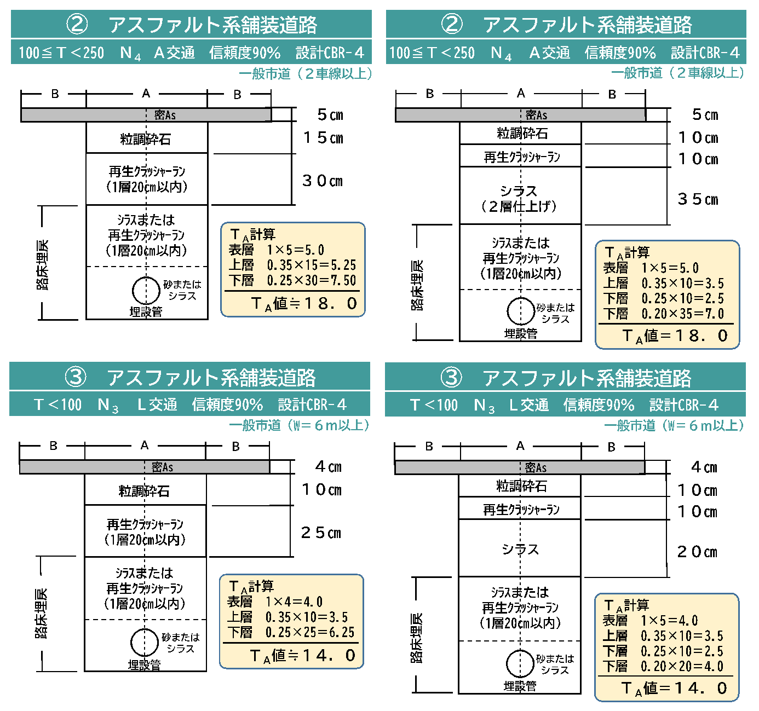
新設公共桝

開削部分
【市道2(2車線歩道無)舗装】
再生密粒Ａｓ(20㎜)
粒調砕石
砂
300
300
(750･1000)
50
150
100
100
取付管
300
表層
上層路盤
下層路盤
路床
車道
側溝
民地
下水道本管
再生ＣＲ
(1層20㎝以内)
官民境界線
シラス
(1層20㎝以内)

H1
H2
L
本管掘削深
宅内接続深
取付管
本管
公共桝
占用延長
横断図

【国県道・市道3(2車線歩道有)舗装】
再生密粒Ａｓ(20㎜)
再生粗粒Ａｓ(20mm)
粒調砕石
再生ＣＲ
シラス・再生ＣＲ
(1層20㎝以内)
砂
300
300
(750・1000)
100
100
50
50
150
150
取付管
表層
上層路盤
下層路盤
路床
基層

【歩道舗装】
再生密粒Ａｓ(13㎜)
再生ＣＲ
砂
300
300
(750･1000)
40
100
100
100
取付管
表層
路盤
路床
本管径 |  | VPφ200 |  | Ｈ１ | 1.20m
取付管径 |  | VUφ100 |  | Ｈ２ | 0.65m
公共桝 タイプ |  | Ａ ・ Ｂ |  | Ｌ | 3.20m
交通制限 |  |  | なし
 |  |  | 片側交互
シラス
(1層20㎝以内)
 |  | ○ | 車両通行止
設置希望期日 |  |  | 令和○年○月○日
申請地（住所等） |  |  | 都城市姫城町○○○○
申請者（氏名） |  |  | ○○ ○○
排水設備業者 | 会社名 |  | ○○ 設備 |  |  | 公共桝設置業者 | 会社名
 | 電話番号 |  | 23-0000 |  |  |  | 電話番号
 | 担当者 |  | ○○ ○○ |  |  |  | 担当者
 | 携帯番号 |  | 090-0000-0000 |  |  |  | 携帯番号

Sheet2
1600
500

300

750
1885

300

開削部分

民地
側溝
車道

官民境界線

